상품제안서
샌디스크 CZ430 USB 3.1 메모리 (인쇄무료) | 상품코드: F14359

 |  |  |  |  |  |  | 02-412-0044 | www.easy1.co.kr
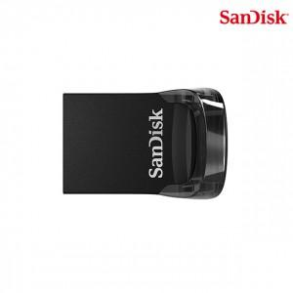

【상세/제작정보】 | 컴팩트한 고속 USB 3.1 메모리

【인쇄/포장옵션】 | 레이저 / 포장지포장

【공급단가】 | 수량 | 50~ | 100~ | 500~ | 1,000~ | 2,000~
*VAT별도 | 16G | 5,900원 | 5,810원 | 5,680원 | 5,450원 | 5,220원
 | 32G | 6,140원 | 6,050원 | 5,900원 | 5,670원 | 5,430원
 | 64G | 7,850원 | 7,730원 | 7,550원 | 7,250원 | 6,950원
 | 128G | 13,940원 | 13,730원 | 13,400원 | 12,870원 | 12,330원

【상품 URL】 | https://dev.easy1.co.kr:443/src/goods_detail.php?gdno=14359

